GERAL
 |  | GUIA DE HASHTAG POR SEGMENTO 2020

 |  | 💣 Usar muitas hashtags nos posts do feed do Instagram não aumenta o engajamento.

 |  | 🔥 Isso mesmo! Ao contrário de pesquisas passadas, a pesquisa da Mention
 |  | com base em 110 milhões de posts evidenciou uma suspeita recente.

 |  | 💥 Esse estudo mostrou que não há uma correlação clara entre o número de hashtags
 |  | e engajamento. Pelo contrário, o estudo sugere usar poucas hashtags para ter
 |  | maior engajamento. Com base nessas informações, fizemos uma lista de hashtags por
 |  | segmento com maior audiência. Se liga só!

 |  | 8

 |  |  |  | Confira o resumo sobre o estudo aqui!



 |  |  |  | Planos de saúde
 |  |  | Quer saber como usar hashtag no Instagram? Confira dicas práticas aqui!

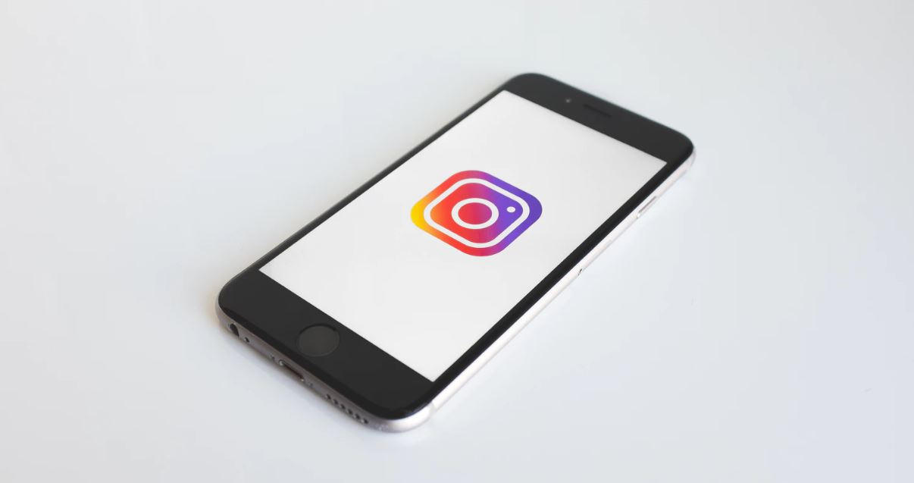

 |  |  | 19 dicas de Instagram que todo social media deve saber. Confira!

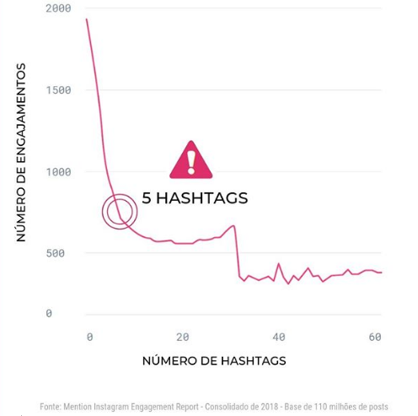

 | Atualizado em Novembro/2019 - por mLabs

 |  |  |  |  |  | #🙏

 |  |  |  |  | #inteligenciaemocional

